Investimentos
 |  |  | Ativo | Quantidade | Preço Unitário R$ | Valor Investido R$ |  | Valor de Venda |  | Lucro R$ | Variação %
RENDA FIXA |  |  | CDB Banco XP 200% CDI | 1 | 1,000.00 | 1,000.00 |  | 2,000.00 |  | 1,000.00 | 100.00
 |  |  |  |  |  | 0.00 |  |  |  | 0.00 | 0.00
 |  |  |  |  |  | 0.00 |  |  |  | 0.00 | 0.00
 |  |  |  |  |  | 0.00 |  |  |  | 0.00 | 0.00
 |  |  |  |  |  | 0.00 |  |  |  | 0.00 | 0.00
 |  |  |  |  |  | 0.00 |  |  |  | 0.00 | 0.00
 |  |  |  |  |  | 0.00 |  |  |  | 0.00 | 0.00
 |  |  |  |  |  | 0.00 |  |  |  | 0.00 | 0.00
 |  |  |  |  |  | 0.00 |  |  |  | 0.00 | 0.00
 |  |  |  |  |  | 0.00 |  |  |  | 0.00 | 0.00
 |  |  |  |  |  | 0.00 |  |  |  | 0.00 | 0.00
 |  |  |  |  |  | 0.00 |  |  |  | 0.00 | 0.00
 |  |  |  |  |  | 0.00 |  |  |  | 0.00 | 0.00
 |  |  |  |  |  | 0.00 |  |  |  | 0.00 | 0.00
 |  |  |  |  |  | 1,000.00 |  | 2,000.00 |  | 1,000.00 | 100.00

 |  |  | Ticker | Cotas | Preço Médio R$ | Atual R$ | Hoje % | Total R$ | Total % | Lucro R$ | Variação %
DIVERSIFICAÇÃO Fundos Imobiliários |  |  | HGRE11 | 100 | 90.00 | 136,30 | -0,78 | 13,630.00 | 21.20 | 4,630.00 | 51.44
 |  |  | XPIN11 | 100 | 90.00 | 90,93 | -0,51 | 9,093.00 | 14.14 | 93.00 | 1.03
 |  |  | KNRI11 | 100 | 90.00 | 135,01 | -1,24 | 13,501.00 | 21.00 | 4,501.00 | 50.01
 |  |  | XPLG11 | 100 | 90.00 | 100,96 | -0,53 | 10,096.00 | 15.70 | 1,096.00 | 12.18
 |  |  | JSRE11 | 100 | 90.00 | 77,65 | -0,96 | 7,765.00 | 12.08 | -1,235.00 | -13.72
 |  |  | KNCR11 | 100 | 90.00 | 102,05 | -0,32 | 10,205.00 | 15.87 | 1,205.00 | 13.39
 |  |  |  |  |  | 0.00 | 0.00 | 0.00 | 0.00 | 0.00 | 0.00
 |  |  |  |  |  | 0.00 | 0.00 | 0.00 | 0.00 | 0.00 | 0.00
 |  |  |  |  |  | 0.00 | 0.00 | 0.00 | 0.00 | 0.00 | 0.00
 |  |  |  |  |  | 0.00 | 0.00 | 0.00 | 0.00 | 0.00 | 0.00
 |  |  |  |  |  | 0.00 | 0.00 | 0.00 | 0.00 | 0.00 | 0.00
 |  |  |  |  |  | 0.00 | 0.00 | 0.00 | 0.00 | 0.00 | 0.00
 |  |  |  |  |  | 0.00 | 0.00 | 0.00 | 0.00 | 0.00 | 0.00
 |  |  |  |  |  | 0.00 | 0.00 | 0.00 | 0.00 | 0.00 | 0.00
 |  |  |  |  |  |  |  | 64,290.00 |  | 10,290.00 | 19.06

 |  |  | Ativo | Valor Investido R$ |  |  |  | Valor de Venda |  | Lucro R$ | Variação %
DIVERSIFICAÇÃO Outros Ativos |  |  | Fundo de Investimento X | 2,000.00 |  |  |  | 4,000.00 |  | 2,000.00 | 100.00
 |  |  | Fundo de Investimento Y | 2,000.00 |  |  |  | 5,000.00 |  | 3,000.00 | 150.00
 |  |  |  |  |  |  |  |  |  | 0.00 | 0.00
 |  |  |  |  |  |  |  |  |  | 0.00 | 0.00
 |  |  |  |  |  |  |  |  |  | 0.00 | 0.00
 |  |  |  |  |  |  |  |  |  | 0.00 | 0.00
 |  |  |  |  |  |  |  |  |  | 0.00 | 0.00
 |  |  |  |  |  |  |  |  |  | 0.00 | 0.00
 |  |  |  |  |  |  |  |  |  | 0.00 | 0.00
 |  |  |  |  |  |  |  |  |  | 0.00 | 0.00
 |  |  |  |  |  |  |  |  |  | 0.00 | 0.00
 |  |  |  |  |  |  |  |  |  | 0.00 | 0.00
 |  |  |  |  |  |  |  |  |  | 0.00 | 0.00
 |  |  |  |  |  |  |  |  |  | 0.00 | 0.00
 |  |  |  | 4,000.00 |  |  |  | 9,000.00 |  | 5,000.00 | 125.00

 |  |  | Ticker | Cotas | Preço Médio R$ | Atual R$ | Hoje % | Total R$ | Total % | Lucro R$ | Variação %
RENDA VARIÁVEL Ações |  |  | ITSA4 | 1,000 | 10.00 | 9,50 | -0,52 | 9,500.00 | 14.15 | -500.00 | -5.00
 |  |  | BBSE3 | 1,000 | 10.00 | 20,93 | 1,50 | 20,930.00 | 31.18 | 10,930.00 | 109.30
 |  |  | ENAT3 | 1,000 | 10.00 | 14,11 | 0,21 | 14,110.00 | 21.02 | 4,110.00 | 41.10
 |  |  | MYPK3 | 1,000 | 10.00 | 14,22 | -0,84 | 14,220.00 | 21.18 | 4,220.00 | 42.20
 |  |  | VLID3 | 1,000 | 10.00 | 8,37 | -3,57 | 8,370.00 | 12.47 | -1,630.00 | -16.30
 |  |  |  |  |  | 0.00 | 0.00 | 0.00 | 0.00 | 0.00 | 0.00
 |  |  |  |  |  | 0.00 | 0.00 | 0.00 | 0.00 | 0.00 | 0.00
 |  |  |  |  |  | 0.00 | 0.00 | 0.00 | 0.00 | 0.00 | 0.00
 |  |  |  |  |  | 0.00 | 0.00 | 0.00 | 0.00 | 0.00 | 0.00
 |  |  |  |  |  | 0.00 | 0.00 | 0.00 | 0.00 | 0.00 | 0.00
 |  |  |  |  |  | 0.00 | 0.00 | 0.00 | 0.00 | 0.00 | 0.00
 |  |  |  |  |  | 0.00 | 0.00 | 0.00 | 0.00 | 0.00 | 0.00
 |  |  |  |  |  | 0.00 | 0.00 | 0.00 | 0.00 | 0.00 | 0.00
 |  |  |  |  |  | 0.00 | 0.00 | 0.00 | 0.00 | 0.00 | 0.00
 |  |  |  |  |  |  |  | 67,130.00 |  | 17,130.00 | 34.26

 |  |  | Ativo | Valor Investido R$ |  |  |  | Valor de Venda |  | Lucro R$ | Variação %
RENDA VARIÁVEL Outros Ativos |  |  | Ativo I | 2,000.00 |  |  |  | 4,000.00 |  | 2,000.00 | 100.00
 |  |  | Ativo II | 2,000.00 |  |  |  | 5,000.00 |  | 3,000.00 | 150.00
 |  |  |  |  |  |  |  |  |  | 0.00 | 0.00
 |  |  |  |  |  |  |  |  |  | 0.00 | 0.00
 |  |  |  |  |  |  |  |  |  | 0.00 | 0.00
 |  |  |  |  |  |  |  |  |  | 0.00 | 0.00
 |  |  |  |  |  |  |  |  |  | 0.00 | 0.00
 |  |  |  |  |  |  |  |  |  | 0.00 | 0.00
 |  |  |  |  |  |  |  |  |  | 0.00 | 0.00
 |  |  |  |  |  |  |  |  |  | 0.00 | 0.00
 |  |  |  |  |  |  |  |  |  | 0.00 | 0.00
 |  |  |  |  |  |  |  |  |  | 0.00 | 0.00
 |  |  |  |  |  |  |  |  |  | 0.00 | 0.00
 |  |  |  |  |  |  |  |  |  | 0.00 | 0.00
 |  |  |  | 4,000.00 |  |  |  | 9,000.00 |  | 5,000.00 | 125.00

Alocação Ideal:
Alocação Atual:

 | Renda Fixa | 50% |  |  |  |  | Renda Fixa | 26%
 | Renda Variável | 50% |  |  |  |  | Renda Variável | 74%

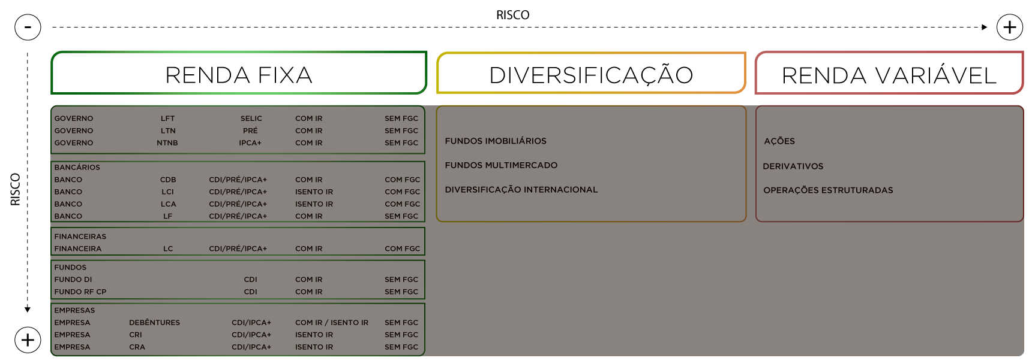
 | Renda Fixa | Renda Variável | 100%
 | 50% | 50% | 1
 | Renda Fixa | Renda Variável | 100%
 | 26% | 74% | 1
 |  |  |  |  |  |  |  |  |  |  |  | RF | R$ 2,000.00
 |  |  |  |  |  |  |  |  |  |  |  | DIV | R$ 73,290.00
 |  |  |  |  |  |  |  |  |  |  |  | RV | R$ 76,130.00

 |  |  |  |  |  |  |  |  |  |  |  |  | 100%

